상품제안서
코랄 에코 임팩트기프트 세트 4호 | 상품코드: F23209

 |  |  |  |  |  |  | 02-412-0044 | www.easy1.co.kr
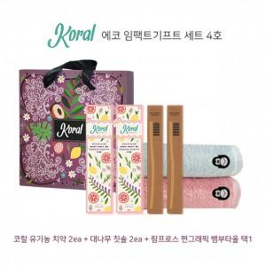

【상세/제작정보】 | 대나무 칫솔은 흰색 모 제품에만 인쇄 가능합니다.

【인쇄/포장옵션】 | 레이저 / 기본 코랄 박스

【공급단가】 | 수량 | 30~ | 50~ | 100~ | 300~ | 500~
*VAT별도 | 단가 | 26,810원 | 26,380원 | 25,740원 | 25,090원 | 24,660원

【상품 URL】 | https://dev.easy1.co.kr:443/src/goods_detail.php?gdno=23209

